Sheet1
Hata Başlığı | Hata Önceliği | Açıklama | Ekler | Öncelik
Sayfanın altında bulunan 2 nci adıma geçildiğini gösteren belirteç göstermiyor. | Orta | Özet: Sayfa 3 numarada bulunan ve sayfanın altında kullanıcının 2 nci adıma getiğini gösteren belirteç 1nci adımda kalmış olması k Oluşturma Adımları: 1-Uygulamayı aç 2-Sayfa 3'e gel k Expected Results: Sayfada bulunan belirteçin ortada olması Actual Results: Belirteç 1nci aşamada duruyor. | 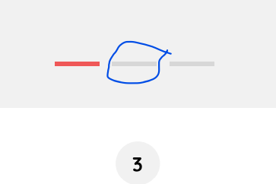 | Kritik
Create Account sayfasında geri simgesi yok | Yüksek | Özet: Create Account sayfasının üst tarafında geri gel işareti yok. k Oluşturma Adımları: 1-Uygulamayı aç 2-Sayfa 5'e gel k Expected Results: Sayfada bir önceki adıma gelmek için geri butonu olması Actual Results: Geri işareti yok |  | Yüksek
6 ncı sayfada yazım yanlışı var | Düşük | Özet: Sayfa 6 da "Cangratulations" yazılmış hatalı yazım. k Oluşturma Adımları: 1-Uygulamayı aç 2-Sayfa 6'ya gel k Expected Results: "Congratulations" yazılmış olması Actual Results: "Canguratulations" olarak yazılmış. |  | Orta
7 nci sayfada geri işaret ileri yönlü gözüküyor. | Orta | Özet: Sayfanın üst tarafında bulunan geri işareti yönü sol tarafa bakması gerekirken sağ tarafa bakıyor. k Oluşturma Adımları: 1-Uygulamayı aç 2-Sayfa 7'ye gel k Expected Results: Geri işaretinin sola tarafa dönük olması Actual Results: Geri işareti sağ tarafa dönük |  | Düşük
Home sayfasında ürünler hizalanmamış | Yüksek | Özet: Sayfada bulunan Children's Books ürünlerinin yazar ve fiyat bilgileri gözükmüyor. k Oluşturma Adımları: 1-Uygulamayı aç 2-Sayfa 7'ye gel ve sayfanın alt kısmına bak k Expected Results: Children's book kitaplarının yazar ve fiyat bilgilerini kullanıcının görmesi Actual Results: Children's book kitaplarının yazar ve fiyat bilgileri gözükmüyor. |  | Önemsiz
ürünlerde ana sayfada 5 yıldız gözükürken arama sayfasında aynı ürünün daha az yıldız adığı gözüküyor. | Düşük | Özet: ana sayfadaki "A Place Inside of Me" kitabı 5 yıldız aldığı gözükürken search sayfasında 4 yıldız gözüküyor. k Oluşturma Adımları: 1-Uygulamayı aç 2-Sayfa 10'a gel ve Children's book ara k Expected Results: aynı kitabın uygulamadaki her alanda aynı puana sahip olması Actual Results: Aynı kitaplarda farklı puanlama gözüküyor. | 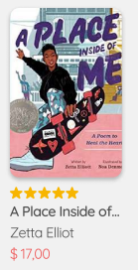
Search kısmında puanlamada yanlış kullanım var | Yüksek | Özet: Search kısmında puanlaması görünen ürünlerden bir tanesinde sadece 4 yıldız üzerinden gözüküyor. k Oluşturma Adımları: 1-Uygulamayı aç 2-Sayfa 10'a gel ve Children's book ara k Expected Results: Kitabın puanlamasında 5 nci yıldızın dolu veya boş olarak gözükmesi Actual Results: Kitabın puanlamasında sadece 4 yıldız gözüküyor.
Search kısmında arama yapıldıktan sonra çıkan sonuçların fiyatı yazmıyor. | Düşük | Özet: Search kısmında arama yapıldıktan sonra sonuçların fiyatları yazmıyor. k Oluşturma Adımları: 1-Uygulamayı aç 2-Sayfa 10'a gel ve Children's book ara k Expected Results: Arama sonucu çıkan ürünlerin fiyatlarının gözükmesi Actual Results: ürünlerin fiyatları gözükmüyor. | 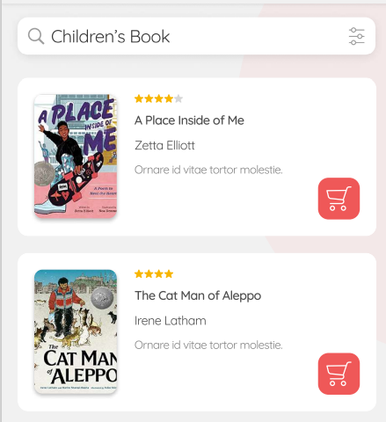
Bildirim işareti sağ tarafda olması gerekirken sol tarafda olmuş olması | Yüksek | Özet: "Feed" kısmında sayfanın başındaki bildirim simgesinin sol tarfda olması k Oluşturma Adımları: 1-Uygulamayı aç 2-Sayfanın altında bulunan "Feed" butonuna tıkla 3-Sayfanın üst kısmına bak k Expected Results: Bildirim simgesinin sağ tarafda gözükmesi Actual Results: Bildirim simgesi sol tarafda gözüküyor.
"Feed" kısmında sayfanın "Timeline" ı göstermesi gerekirken "Reading" kısmını gösteriyor. | Kritik | Özet: "Feed" kısmında "Timeline" kısmını seçili olmasına rağmen "Reading" sonuçlarını kullanıcıya gösteriyor. k Oluşturma Adımları: 1-Uygulamayı aç 2-Sayfanın altında bulunan "Feed" butonuna tıkla 3-Sayfanın üst kısmına bak k Expected Results: Uygulama kullanıcıya Timline seçeneklerini göstermeli Actual Results: Uygulama kullanıcıya Reading saçeneğini gösteriyor. | 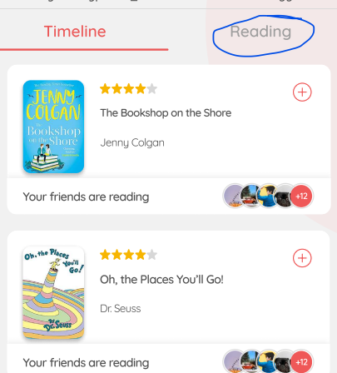
Ödeme kısmında kayıtlı alıcının adreslerinin üst kısmında adres seç yazısı yok | Düşük | Özet: Ödeme kısmında kayıtlı kartların üstünde Select Your Card varken kayıtlı adreslerin üstünde "Select Your Address" yazmıyor olması k Oluşturma Adımları: 1-Uygulamayı aç 2-Sayfada ödeme bilgileri sayfasına gel k Expected Results: Select Your Address yazısının yazıyor olması. Actual Results: Yazı yazmaması.
Cart seçili olmasına rağmen uygulamanın profil bölümünü göstermesi | Kritik | Özet: Uygulamada Cart seçili olmasına rağmen uygulamanın kulllanıcı profilini göstermesi k Oluşturma Adımları: 1-Uygulamayı aç 2-Sayfanın altında bulunan Cart butonuna tıkla k Expected Results: Uygulamada Cart butonuna tıklayınca sepeti göstemesi. Actual Results: Sepeti değilde profil kısmını gösteriyor. | 